Form1
NaiS / Formular 1 |  | Situation
Gemeinde / Ort: | Maderanertal, Silenen |  | Weiserfl. Nr.: | 23 | Fläche (ha): | 0.25 | Datum: | 2000-05-15 | BearbeiterIn: | Zberg Toni
Koordinaten: | 698'050 / 180'000 |  | Meereshöhe: | 1150 |  |  | Hangneigung: |  | 75%
Beilagen:
Situationsskizze: |  |  |  |  |  |  | Waldfunktion(en):
Waldstrasse
 |  |  |  |  |  |  | BSF - Wald Schutz vor Lawinen (Steinschlag)
Fichte
50 m
Stock
(2x geringelt)
8 m
Stein
 |  |  |  |  |  |  | Zieltyp:
 |  |  |  |  |  |  | Hochstauden Tannen-Buchenwald mit Schutzfunktion gegen Lawinen

Foto 1
5 m

Buche: BHD 135 cm
 |  |  |  |  |  |  | Grund für Weiserfläche: (Geltungsbereich u. Fragestellung)
 |  |  |  |  |  |  | Kann sich die Tanne trotz Fichten-Dominanz einbringen? Wie entwickelt sich die Verjüngung? Kann sich das Laubholz durchsetzen, oder wird es vom Nadelholz unterdrückt?

50 m
Fichte
Foto 4
4 m
50 m

Foto 2
Foto 3
 |  |  |  |  |  |  | Bestandesbild: (Profilskizze, Kurzbeschrieb)
Foto 5

Fichten dominierter Bestand mit vereinzelt Buchen in der Oberschicht. In der Unterschicht v.a. Buchen. Jungwuchs sehr spärlich.
Stock
(2x geringelt)
Fichte
(2x geringelt)
50 m
N

Waldrand

Form 3
NaiS / Formular 3 |  | Erweiterte Zustandsbeschreibung
Gemeinde / Ort: | Maderanertal, Silenen | Weiserfl.: Nr. | 23 | Datum: | 2000-05-15 | BearbeiterIn: | Zberg Toni
Bestandesgeschichte: |  | Bodenoberfläche: |  |  |  | Krautschicht:
Vereinzelte Löcher durch Windwurf 1990 + 1993 |  | vereinzelt liegen grosse Steine |  |  |  | Aspektbestimmende Arten: |  | Deckung in ⅟₁₀
 |  |  |  |  |  | Alpendost
 |  |  |  |  |  | Alpenmilchlattich
 |  |  |  |  |  | Ährige Rapunzel
 |  |  |  |  |  | Waldfarn

 |  |  |  |  |  | Weitere Arten:

Belastung: |  | Oberboden: |  |  |  | Verjüngung:
Lawinen (Transitgebiet) Steinschlag (Transitgebiet) |  |  |  |  |  | v.a. Bu-Verjüngung vorhanden, welche sich gut entwickeln kann. NdH-Verjüngung kommt sehr spärlich. Vegetaionskonkurrenz ist durch Waldfarn sehr hoch

cm Profilskizze
Schäden: |  | Unterboden: |  |  |  | Vorrat, Zuwachs, Holzanfall:
keine auffälligen Schäden |  |  |  |  |  | Vorrat: 750 m3 pro ha Holzanfall: 160 m3 pro ha (21%)
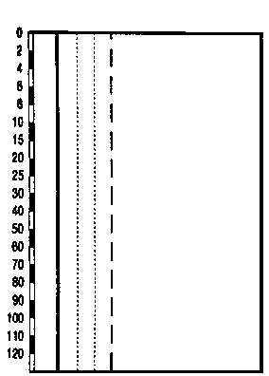

 |  |  |  |  |  | Kluppierungsprotokoll beigelegt
 |  |  |  |  |  | Anzeichnungsprotokoll beigelegt
 |  |  |  |  |  | Entwicklungsstufe/Strukturtyp:
 |  |  |  |  |  | Baumholz II

